tesis
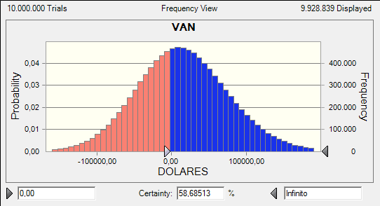
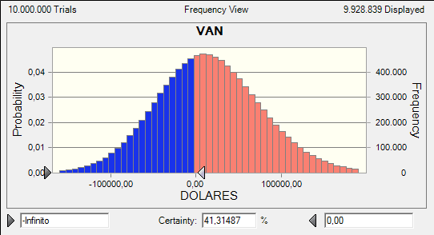
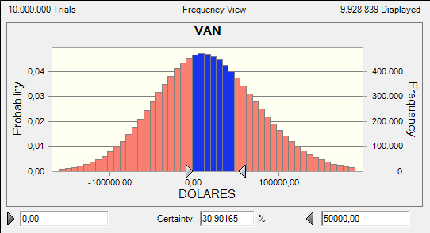
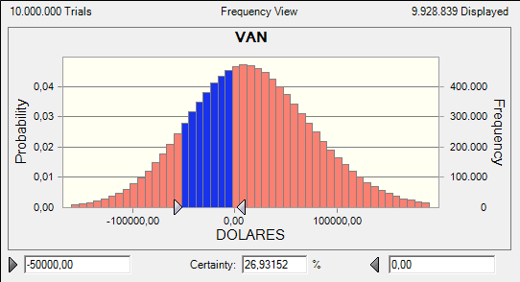
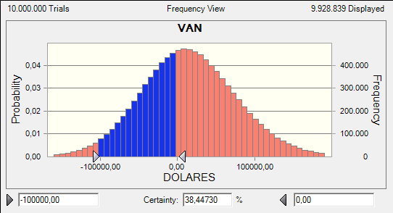
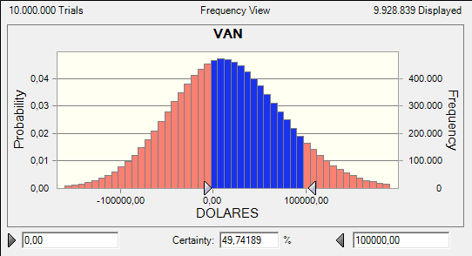
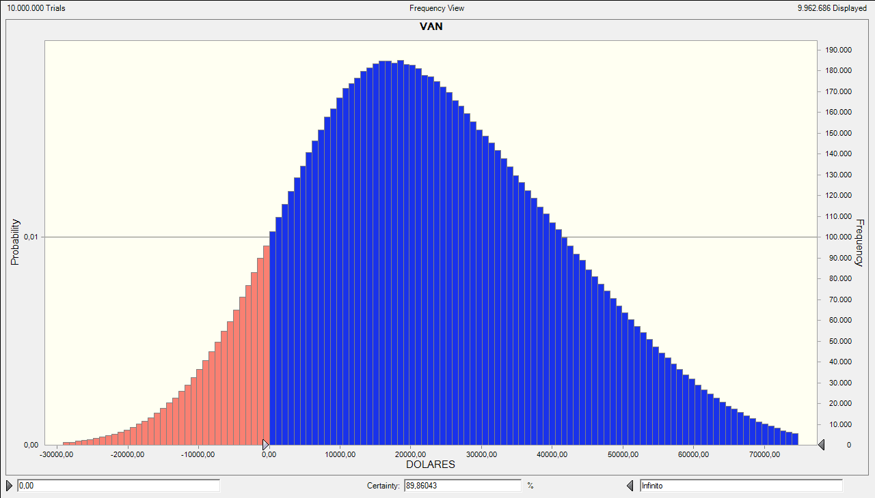
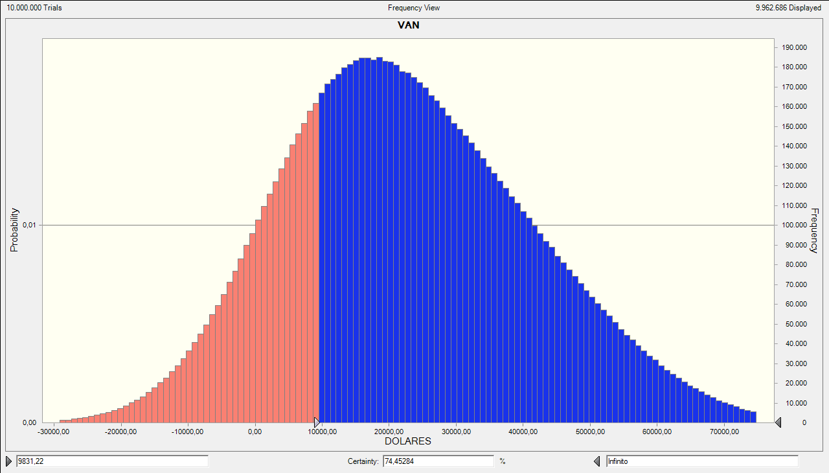
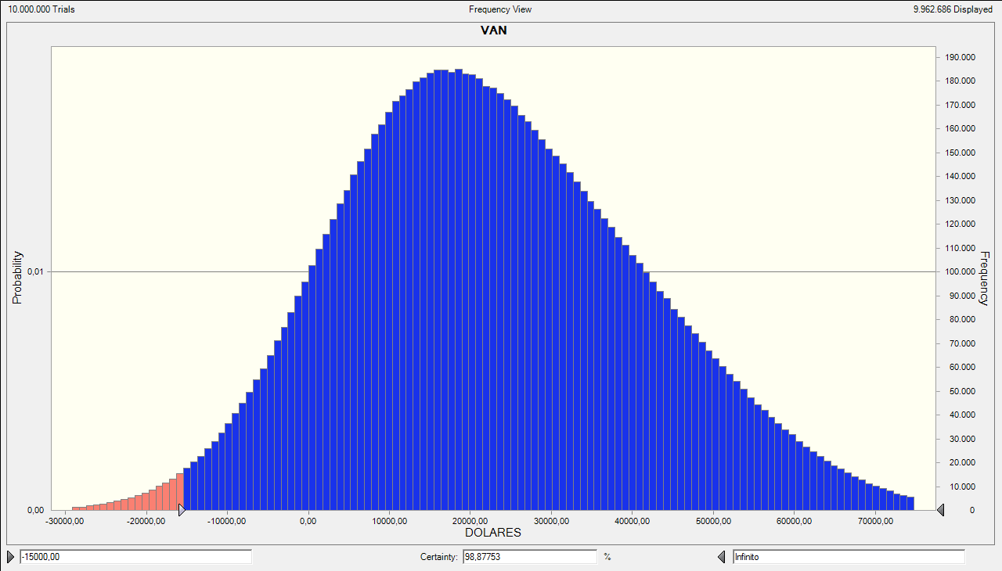
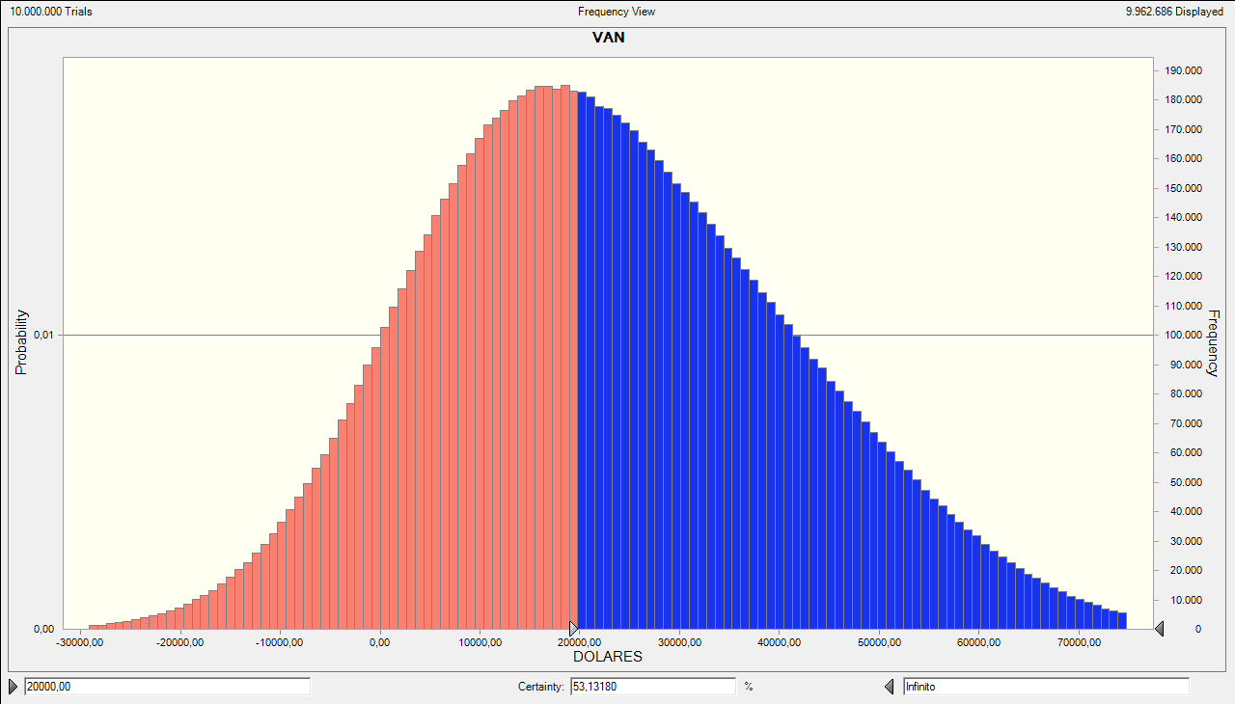
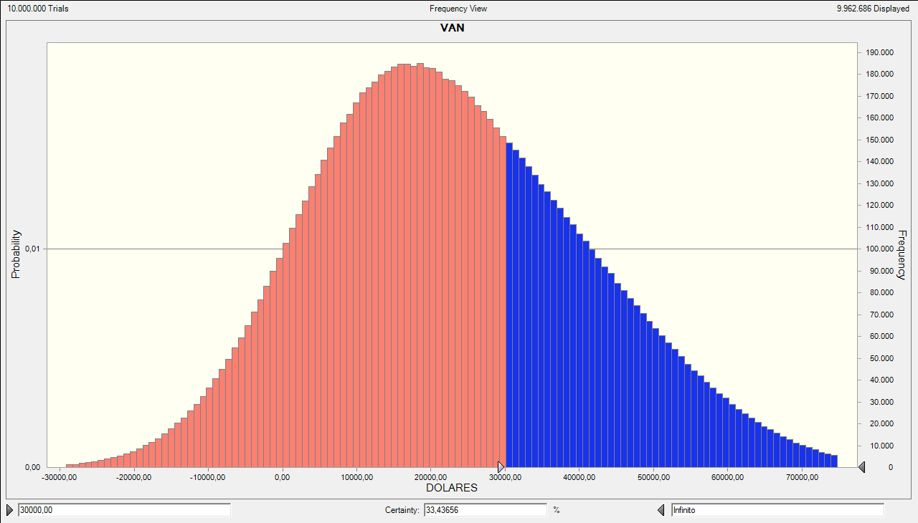
 |  |  |  |  |  |  |  | INVERSION TOTAL INICIAL | 19494.38
 |  |  |  |  |  |  |  | INVERSION TOTAL INICIAL | 19494.35

FLUJO DE CAJA DEL INVERSIONISTA |  |  |  |  |  |  |  |  |  | % | MONTO $
VALORES DEL FLUJO |  | 1 | 2 | 3 | 4 | 5 |  |  | INVERSION CAP. PROPIO | 60% | 11696.61
PRECIO | 3 | 3 | 3.25 | 3.50 | 3.75 | 4.00 |  | 3.50 | DEUDA | 40% | 7797.74 |  | TASA INTERES | 12.05%
COSTO DE VENTA DE PLATO NORMAL | 1.86 | 1.86 | 2.03 | 2.21 | 2.40 | 2.61 |  | 2.22 | INVERSION TOTAL | 100% | 19494.35 |  | CUOTA | $ 2,165.85
COSTO DE VENTA DE PLATO DIETITICO | 1.70 | 1.70 | 1.85 | 2.01 | 2.19 | 2.38 |  | 2.02 |  |  |  |  | # PERIODOS | 5
UNIDADES VENDIDAS | 116 | 28420 | 30870 | 33320 | 35770 | 38220 |  | 33320.00
TMAR | 18%
INFLACION | 8.83% |  |  |  |  |  |  |  |  | PERIODOS | CUOTA | INTERESES | AMORT. DEUDA | CAPITAL
TASA DE IMPUESTO | 25% |  |  |  |  |  |  |  |  | 0 | $ | $ | $ | 7797.74
INCREMENTO DE EMPLEADO | 10 |  |  |  |  |  |  |  |  | 1 | 2165.85 | 939.63 | 1226.22 | 6571.52
INCREMENTO DEL PRECIO | 0.25 |  |  |  |  |  |  |  |  | 2 | 2165.85 | 791.87 | 1373.98 | 5197.54
ESTAS SON LAS UNIDADES DE PUNTO DE EQUILIBRIO POR CADA AÑO; QUE HACEN QUE LA UTILIDAD OPERATIVA SEA CERO PARA CADA AÑO.
PUNTO DE EQUILIBRIO (UNIDADES) |  | 23886 | 24069 | 24633 | 25571 | 26879 |  |  |  | 3 | 2165.85 | 626.30 | 1539.55 | 3657.99
PERIODO | 0 | 1 | 2 | 3 | 4 | 5 |  |  |  | 4 | 2165.85 | 440.79 | 1725.06 | 1932.93
INGRESOS | $ | 85260.00 | 100327.50 | 116620.00 | 134137.50 | 152880.00 |  |  |  | 5 | 2165.85 | 232.92 | 1932.93 | 0.00

COSTOS DE VENTA |  | -51414.24 | -60777.75 | -71393.98 | -83411.16 | -96993.92

GASTOS DE OPERACION Y ADMINISTRATIVOS |  | -27038.92 | -29426.46 | -32024.81 | -34852.60 | -37893.09
DEPRECIACION DE EQUIPO DE COCINA |  | -665.47 | -665.47 | -665.47 | -665.47 | -665.47
DEPRECIACION DE IMPLEMENTO DE COCINA |  | -742.23 | -742.23 | -742.23 | -742.23 | -742.23
IMPUESTO 1,5 POR MIL |  |  | -10.21 | -15.18 | -19.80 | -23.81
Utilidad operacional |  | 5399.13 | 8705.38 | 11778.32 | 14446.23 | 16561.47

GASTOS DE INTERESES |  | -939.63 | -791.87 | -626.30 | -440.79 | -232.92
UA impuestos y part. Trabaja |  | 4459.51 | 7913.51 | 11152.01 | 14005.44 | 16328.55
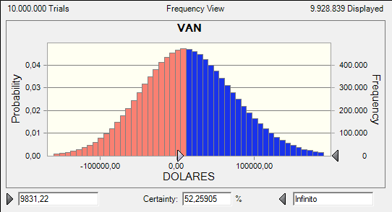
(-) 15% part. Trbaja |  | -668.93 | -1187.03 | -1672.80 | -2100.82 | -2449.28
UA impuestos |  | 3790.58 | 6726.48 | 9479.21 | 11904.62 | 13879.27
IMPUESTO A LA RENTA |  | -947.65 | -1681.62 | -2369.80 | -2976.16 | -3469.82
UTILIDAD NETA |  | 2842.94 | 5044.86 | 7109.41 | 8928.47 | 10409.45
(-) 10% RESERVA LEGAL |  | -284.29 | -504.49 | -710.94 | -892.85 | -1040.95
(=) UTILIDAD RETENIDA |  | 2558.64 | 4540.38 | 6398.47 | 8035.62 | 9368.51
DEPRECIACION DE EQUIPO DE COCINA |  | 665.47 | 665.47 | 665.47 | 665.47 | 665.47
DEPRECIACION DE IMPLEMENTO DE COCINA |  | 742.23 | 742.23 | 742.23 | 742.23 | 742.23
INVERSIÓN TOTAL INICIAL | -19494.35

RECUPERACIÓN DEL CAPITAL DE TRABAJO |  |  |  |  |  | 9792.94
INVERSIÓN DE REEMPLAZO |  |  |  | -2423.32
PRESTAMO | 7797.74
Amort. De la deuda |  | -1226.22 | -1373.98 | -1539.55 | -1725.06 | -1932.93
VALOR DE DESECHO |  |  |  |  |  | 3327.37
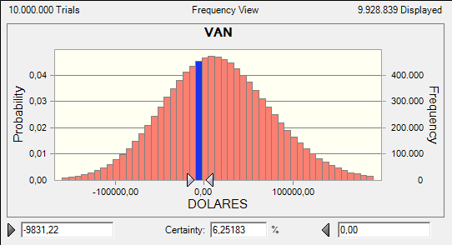
FLUJO DE CAJA | -11696.61 | 2740.13 | 4574.10 | 3843.31 | 7718.27 | 21963.59
MÉTODO PERIODO DE RECUPERACIÓN DESCONTADO |  | 2322.14 | 3285.05 | 2339.16 | 3981.00 | 9600.49
FLUJO ACUMULADO DESCONTADO |  | -9374.47 | -6089.42 | -3750.26 | 230.74 | 9831.22 | 3.942040873

VAN | 9831.22
TIR | 40%

VARIABLES | VALORES NORMALES | VALORES MAX-MIN
PRECIO | 3 | 2.83 | MINIMO
COSTO DE VENTA DE PLATO NORMAL | 1.86 | 2.04 | MÁXIMO
COSTO DE VENTA DE PLATO DIETITICO | 1.70 | 1.78 | MÁXIMO
UNIDADES VENDIDAS | 116 | 99.00 | MINIMO
INFLACION | 8.83% | 11.80% | MÁXIMO |  |  | 9831.22
INCREMENTO DEL PRECIO | 0.25 | 0.16 | MINIMO

